상품제안서
엔보우 초고속 무선충전 마우스 장패드 | 상품코드: S00155

 |  |  |  |  |  |  | 02-713-8555 | www.synergygift.co.kr
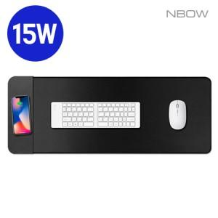 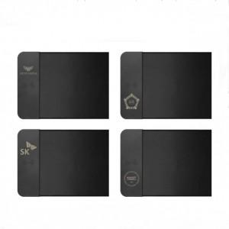

【상세/제작정보】 | 3세대 싱글코일 15W 고속무선충전, 과전압 과열보호 방지 기능 탑재, 오바로크 마감

【인쇄/포장옵션】 | 실크, 레이저, 풀칼라 / 포장지포장

【공급단가】 | 수량 | 50~ | 100~ | 300~ | 1,000~ | 3,000~
*VAT별도 | 단가 | 10,900원 | 10,700원 | 10,200원 | 9,800원 | 9,600원

【상품 URL】 | https://www.synergygift.co.kr:443/src/goods_detail.php?gdno=16065

